Sheet1
企业名称 | 统一社会信用代码 | 企业LOGO | 营业执照 | 人员规模 | 企业（注册）地址 | 企业简介（300字以内） | 企业图片 （2-3张） | 企业类型 | 所属行业 | 联系人 | 联系人职位 | 手机号 | 职位类别 | 职位名称 | 工作地区 | 岗位职责 | 任职要求 | 招聘人数 | 薪酬类别 | 薪酬最小值 | 薪酬最大值 | 招聘对象 | 学历要求 | 工作经验 | 邮箱 | 职位到期日期 | 残疾类别（选填） | 残疾等级（选填） | 福利待遇
深圳创维光伏科技有限公司 |  |  | 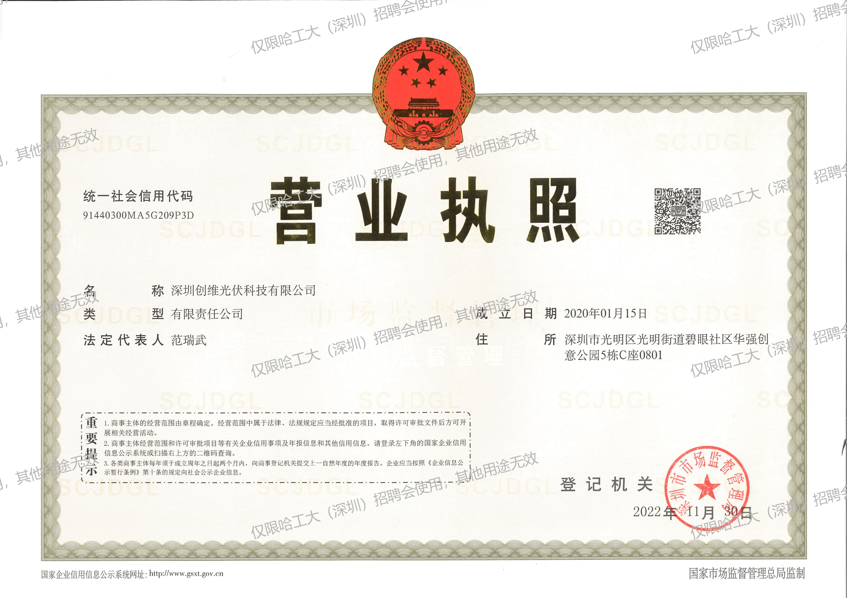 | 1000人以上 |  | 深圳创维光伏科技有限公司成立于2020年，隶属于创维集团，是具有全球竞争力的智能家电和信息技术骨干企业。公司以“光伏+普惠+数字科技”为商业模式，始终坚持以“善用新能源创新技术，创造绿色美好新生活”为使命，以“成为最受用户信赖的新能源科技企业”为愿景，秉持“用户第一，成就客户，诚信共赢，业绩导向”的价值观，致力于成为“全球领先的分布式能源产品和服务提供商”。目前，创维光伏已实现多品牌、多业务、多模式的全球化战略布局，业务范围涵盖分布式光伏电站系统集成解决方案、光伏产品智能制造、储能、运维、物流、海外及投资等新能源业务。 |  |  |  | 许涛 |  | 18655087473 |  | 电气工程师 | 深圳 | 1、负责220kV及以下新能源发电项目电气一次或电气二次设计基础资料收集、勘察现场及项目开发阶段咨询工作； 2、参与完成电站项目可研阶段、初步设计、施工图等相关电气一次或电气二次部分的编制工作； 3、负责编制电站项目电气一次或电气二次设备技术规范书、配合设备采购的技术支持及厂家及时文件确认工作； 4、负责电站整体解决方案编制和技术方案的优化； 5、负责项目施工图纸的技术交底工作，电气设备安装阶段进行技术指导； 6、负责新能源发电系统创新优化工作； | 学历：本科及以上 专业：电气类、新能源类，自动化类 | 5 | 年薪 | 22W | 35W | 应届生 | 本科及以上 | 应届 | xutao03@skyworth.com
 |  |  |  |  |  |  |  |  |  |  |  |  |  | 软件测试工程师 | 深圳 | 1、业务流程测试 2、测试用例编写、执行、报告、验收 3、自动化测试 | 1、本科及以上学历 2、计算机相关专业 3、了解测试流程，能够通过python/shell/java编写自动化测试脚本 4、有良好的学习能力和沟通能力 | 2 | 年薪 | 22W | 35W | 应届生 | 本科及以上 | 应届
 |  |  |  |  |  |  |  |  |  |  |  |  |  | 电站检测工程师 | 深圳 | 1、根据电站运行需要及工作计划，协助开展电站35kV、10kV等电压等级高压设备预防性试验； 2、根据电站运行需要及工作计划，协助开展光伏热红外检测、EL检测、接地防雷等检测； 3、协助公司实验室质量体系文件进行管理工作，协助CMA、CNAS等相关资质维护工作； 4、参与重大项目尽调/检测，及时出具尽调/检测报告，给出可行性建议/解决方案； 5、识别相关国家标准、行业标准，转化完善作业指导书，负责公司相关技术培训工作； 6、负责对试验相关新技术、新设备、新方法的引进和推广，负责预试相关技术咨询及疑难问题外理解决。 | 1、本科及以上学历 2、电气工程及其自动化、电气工程相关专业 3、熟悉电气专业相关知识，专业课无挂科记录 4、熟悉电气安全相关知识 5、有良好的学习能力和沟通能力，能适应一定出差 | 1 | 年薪 | 22W | 35W | 应届生 | 本科及以上 | 应届
 |  |  |  |  |  |  |  |  |  |  |  |  |  | 低压系统工程师 | 深圳 | 1、负责指导公司光伏电站逆变器及低压电气系统的故障诊断、分析和处理； 2、根据光伏系统原理，分析电站运行效率，为电站技改提供方向； 3、负责公司逆变器、低压设备的技术管理，厂商售后管理，降低设备运行故障率； 4、跟踪光伏行业新技术发展，参与新技术、新产品的调研和应用； 5、负责公司运维人员逆变器及低压技术培训、考核； 6、协助逆变器及低压系统相关技改项目方案评估，进行技术支持。 | 1、本科及以上学历 2、电气工程及其自动化、自动化、电气工程相关专业 3、熟悉电气专业相关知识，专业课无挂科记录 4、熟悉电气安全相关知识 5、有良好的学习能力和沟通能力 | 1 | 年薪 | 22W | 35W | 应届生 | 本科及以上 | 应届
 |  |  |  |  |  |  |  |  |  |  |  |  |  | 虚拟电厂运营专员 | 深圳 | 资源聚合与调度运营 • 负责分布式光伏、储能、充电桩、可调负荷等柔性资源的接入管理，维护资源台账，跟踪资源在线率与可调容量 • 参与虚拟电厂聚合调度策略的制定与执行，协助完成日前、日内及实时调度计划的编排与下发 • 监控调度指令的执行情况，分析偏差原因，输出调度执行报告并推动优化 需求响应与负荷管理 • 跟踪各省市需求响应政策与项目通知，协助完成需求响应事件的申报、执行和结算全流程 • 负责签约用户的负荷基线测算、响应能力评估及响应效果核算 • 建立并维护用户侧用能特征档案，识别可调节潜力，为精细化负荷管理提供数据支撑 电力市场交易支持 • 协助开展电力现货市场、辅助服务市场（调峰、调频）的交易策略分析与报价测算 • 跟踪各区域电力市场规则变化，整理政策要点，评估对虚拟电厂业务的影响 • 参与交易结算数据的核对与收益分析，编制月度交易运营报告 平台运维与数据分析 • 参与虚拟电厂管理平台的功能测试与需求反馈，推动产品迭代优化 • 利用平台数据进行运营指标分析（如聚合容量、响应成功率、收益达成率等），输出可视化分析报告 • 协助搭建运营SOP与知识库，沉淀标准化作业流程 | 1、本科及以上学历，硕士优先 2、电气工程、电力系统、能源与动力工程、自动化、能源经济、能源管理等相关专业 3、了解电力系统基本运行原理，对虚拟电厂、需求响应、分布式能源等概念有基本认知 4、熟练使用 Excel 进行数据处理，具备 Python 或 SQL 基础数据分析能力 5、逻辑清晰，文字表达能力良好，能独立完成分析报告撰写；具备较强的跨部门沟通协调能力 6、认同新能源行业发展方向，能接受阶段性高强度工作节奏 | 2 | 年薪 | 22W | 35W | 应届生 | 本科及以上 | 应届
 |  |  |  |  |  |  |  |  |  |  |  |  |  | 项目管理经理 | 全国 | 1.对区域代理商的商务、流程、技术、订单管理等多方面的指导能力，对代理商针对性的培训工作; 2.现场施工质量检查、安全检查、监理单位工作管理、施工单位考评、公司及人员资质维护 3.采购物料对接、组件到货检、施工保险统筹用确认；项目施工进展统计、现场施工问题统计、招投标定期开展 4.具备踏勘审核、签约前审核、施工审核、并网审核的预审能力，对代理商和所辖区域订单转化时效和并网任务达成负责; 5.负责代理商日常的服务、管理及引导，保障代理商保质、保量完成我司订单落地; 6.完成总部项目管理中心及省运营中心安排的其他事项。 | 学历：统招本科及以上 专业：理工类专业 其他：良好的沟通能力、学习能力，灵活性和可塑性强 | 10 | 年薪 | 22W | 35W | 应届生 | 本科及以上 | 应届
 |  |  |  |  |  |  |  |  |  |  |  |  |  | 工程项目管理工程师 | 全国 | 根据公司要求，派驻全国范围内的项目上进行工程管理，主要为新能源（风电、大型光伏）项目，协助项目经理进行现场施工的进度、质量、安全、成本管理工作 | 本科及以上学历，电气相关专业，研究生参加过新能源项目的优先考虑 | 2 | 年薪 | 22W | 35W | 应届生 | 本科及以上 | 应届
 |  |  |  |  |  |  |  |  |  |  |  |  |  | 大型储能研究员 | 深圳 | 1.技术研发与创新 研究大型储能前沿理论和方法，探索新型拓扑结构、控制策略或能量管理方案，提升系统效率、可靠性和经济性。 针对特定应用场景及产品（如电网侧储能、中压交直流耦合、超充、固态变压器、AIDC等），设计并优化系统架构，满足不同功率等级和电压等级的需求。 2.系统设计与仿真及测试 负责大型储能及中压交流耦合项目的电气设计，包括变压器选型、逆变器参数设计、滤波器配置等，确保系统性能符合标准和规范。 利用专业仿真软件（如MATLAB/Simulink、PSCAD等）对系统进行建模和仿真分析，验证设计方案的可行性和稳定性，预测系统在不同工况下的运行表现，并进行实物测试。 3.项目实施与工程应用 参与大型储能及中压交流耦合项目的工程实施，提供技术支持和指导，确保项目按计划推进。 4.标准与规范研究 跟踪国内外大型储能、中压交流耦合、固态变压器、超充相关的技术标准和规范，参与行业标准的制定和修订工作，推动技术的规范化发展。 5.技术文档编写与知识共享 撰写技术研究报告、专利申请文件、论文等，总结研究成果和技术经验，为团队和行业提供参考。 组织内外部技术交流活动，分享最新研究成果和实践经验，促进团队技术水平的提升。 | 1、电气工程、电力电子、新能源科学与工程等相关专业的博士学位， 2、仿真与实验能力：熟练掌握电力系统仿真软件（如MATLAB/Simulink、PSCAD等）及实验平台搭建能力，能够进行系统级仿真分析和实验验证。 3、标准与规范：熟悉大型储能、超充系统相关的国家标准、行业规范及国际标准（如IEC标准），确保研究工作符合技术规范要求。 4、项目经验：具有参与相关科研项目或工程实践的经验，如参与大型储能电站、微电网、新能源并网、固态变压器、AIDC等项目的研发工作，熟悉项目从需求分析、方案设计到实施落地的全流程。 5、创新成果：在储能技术领域取得一定创新成果，如发表高水平学术论文、申请专利、参与技术标准制定等，体现其在该领域的研究深度和创新能力。 6、问题解决能力：具备较强的分析和解决复杂技术问题的能力，能够应对大型储能系统中的电磁兼容性、效率优化、可靠性提升等挑战。 7、团队协作与沟通能力：能够与跨学科团队协作，有效沟通技术方案和研究成果，推动项目进展。 | 2 | 年薪 | 40W | 80W | 应届生 | 博士 | 应届

